碧南臨海駐車場
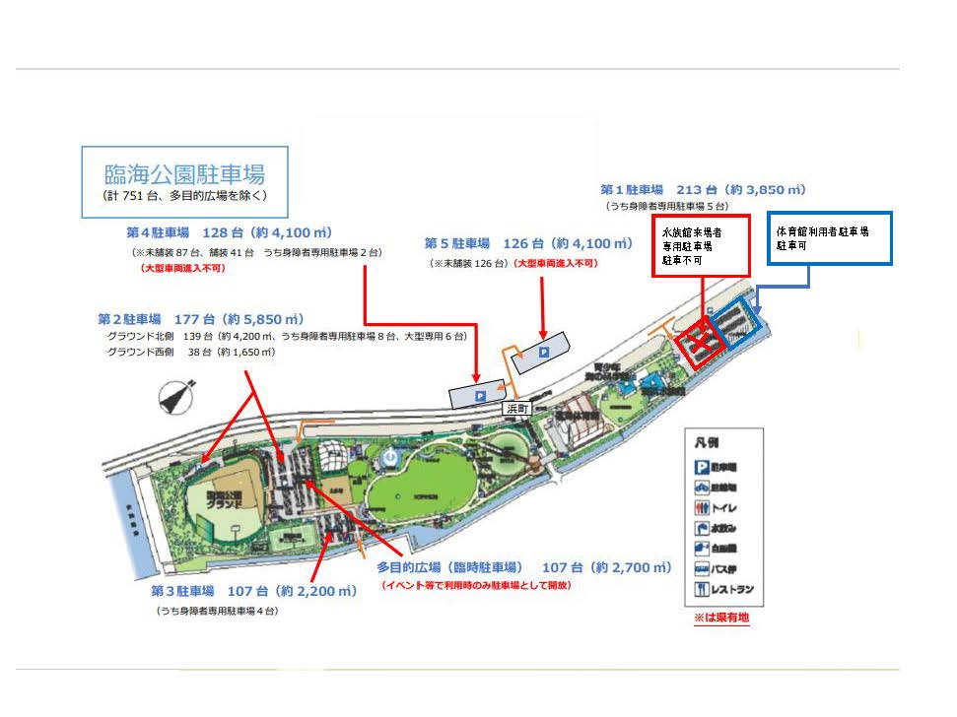

第４駐車場、第５駐車場もしくは第１駐車場の青枠へ駐車してください。

知立駐車場
